TIJ
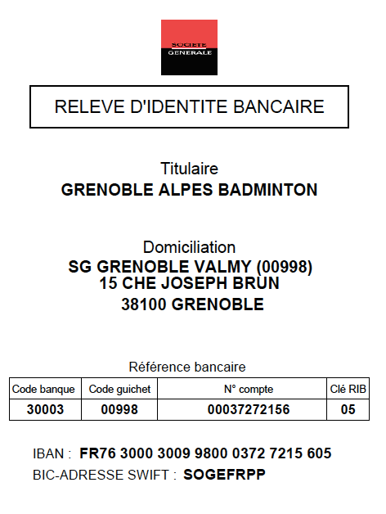


 |  |  | Circuit interrégional jeune n° 1
 |  |  | 26 et 27 septembre 2020
 |  |  | Organisé par : Grenoble Alpes Badminton

Ligue, Comité ou Club : |  |  |  |  |  |  | Sigle :
Responsable des inscriptions : |  |  |  |  |  |  | Courriel pour les convocations :
Mobile :
Courriel :
Responsable pendant le tournoi :
Numéro de mobile :

 | Licences | Nom | Prénom | Année de naissance | Sexe | Classt Simple | Classt Double | Classt Mixte | Simple | Partenaire de double |  | Partenaire de Mixte
 |  |  |  |  |  |  |  |  | Série | Nom - Prénom (Club - N°département) | Série | Nom - Prénom (Club - N° département) | Série
1
2
3
4
5
6
7
8
9
10
11
12

 |  |  |  |  |  | Inscriptions par mail avant le 12 septembre, le paiement doit suivre par virement ou directement sur place par chèque à l'ordre du "GAB"

Nombre d'inscriptions sur 1 seul tableau (17 €) |  |  |  |  |  |  | - € |  |  | Grenoble Alpes Badminrton
Nombre d'inscriptions sur 2 tableaux (20 €) |  |  |  |  |  |  | - €
Nombre d'inscriptions sur 3 tableaux (23 €) |  |  |  |  |  |  | - € |  |  | Inscriptioncij@grenoble-badminton.org
 |  |  |  |  |  | TOTAL | - €
 |  |  |  |  |  |  | virement |  | sur place
 |  |  |  | Moyen de paiement

Je soussigné (e) |  |  | , responsable des inscriptions de la ligue / du comité / du club, déclare connaître et accepter le règlement particulier du CIJ n°1 de Grenoble.
Je certifie également que les joueurs inscrits ci-dessus ont été prévenus de leur inscription et ils ont l'autorisation de leurs parents pour se déplacer sur les lieux de compétition pendant la durée des épreuves. Tous les joueurs sont en possesion de la licence FFBaD pour la saison en cours.
 |  |  | Date : |  |  |  |  |  |  | Signature :

